상품제안서
카카오프렌즈 학용품 문구세트3 | 상품코드: S25611

 |  |  |  |  |  |  | 02-713-8555 | www.synergygift.co.kr
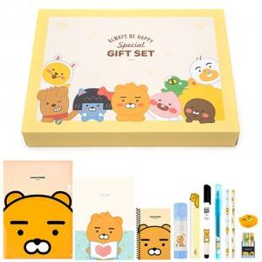

【상세/제작정보】

【인쇄/포장옵션】 | 라벨지 / 포장불가능

【공급단가】 | 수량 | 50~ | 100~ | 500~ | 1,000~ | 2,000~
*VAT별도 | 라이언 | 10,430원 | 10,040원 | 9,650원 | 9,270원 | 9,040원
 | 어피치 | 10,430원 | 10,040원 | 9,650원 | 9,270원 | 9,040원

【상품 URL】 | https://www.synergygift.co.kr:443/src/goods_detail.php?gdno=25611

